Read_Me
Auto_schedule Version 15.05 | By Kazumi Kishida | March 13, 2015 |  | toiawase@melpaso.com

このファイルは、2002年6月に制作されて以来、改良が加えられ続け、今日に至っています。
使用していて、改善が必要だと思われるなら、その旨メールで作者にお知らせください。時間が掛かっても必ず対応いたします。

Auto_scheduleフィルには無料のファイルと有料のファイルの２種類があります。
毎年ダウンロードして使用するファイルは無料です。今年のファイルのバージョンは Version 15.05です。
一度ダウンロードすれば永年使える年数制限の無いファイルは有料でバージョンは Version E*.** です。

使い方
①「工程表」シートの「月」の入力セルに、使用したい○○月の○○の数字だけを入力（例：1月→１）して下さい。、"月"は自動的
に入力されます。
②「工程表」シートの「年」の入力セルに、使用したい年を西暦4桁で数字だけを入力（例：2009年→2009）して下さい。、"年"
は自動的に入力されます。
項目行（開始日、終了日、工事内容、１２３・・・の部分）の日付は、上記年と月の情報から自動的に記述されます。
③開始日・終了日は、日付だけを記入してください。それらの日々はその月に存在しない日を記入することは出来ません。
開始日・終了日をそれぞれの列に記入すると右の工程表の該当日の各セルが着色され工事工程表が簡単に作成されます。
④工事内容のフィールドには自由に工程内容を記入できます。
印刷はメニューボタンの「印刷ボタン」をご利用ください。A4用紙に横向きに印刷されます。
印刷タイトルは、「ファイル名」が自動的に取得されますので、ファイルを保存するとき「タイトル名」としたいフィル名をつけてくだ
さい。

使用制限
◆なお、Auto_schedule ファイルには使用制限があります。作者への連絡なしに他の人に配布できません。
◆使用したい人は、直接「メルパソコン教室のHP」から、ダウンロードしてください。
◆Version 15.05の使用期限は2015年12月までです。それ以上の使用は、その年の初めに再びHPからダウンロードするか、年数
制限のない「Version E*.**」を、ご購入ください。指定口座(下図右側に記載）に500円を振り込み(振込料はご負担ください）その証
を添付ファイルにして下記メール(下図横に記載）でお送りください。確認次第、年数制限の無い万年Auto_schedule ファイルをダウン
ロードできるURLをお知らせします。
◆下記メッセージが画面に表示されたなら、上記措置を講じてください。
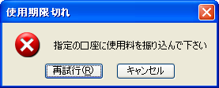

 |  | 指定口座 | 振り込み後のメールあて先

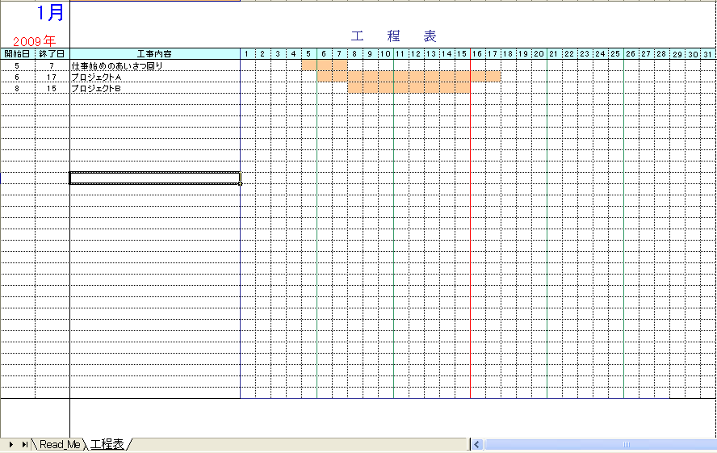

工事内容を記述してください。
「年、月」を該当箇所に記述すると、自動的に日付が調整されます。

開始日、終了日を記述してください。

開始日、終了日を記述すると、自動的に工程表が着色されます。

